TDSheet
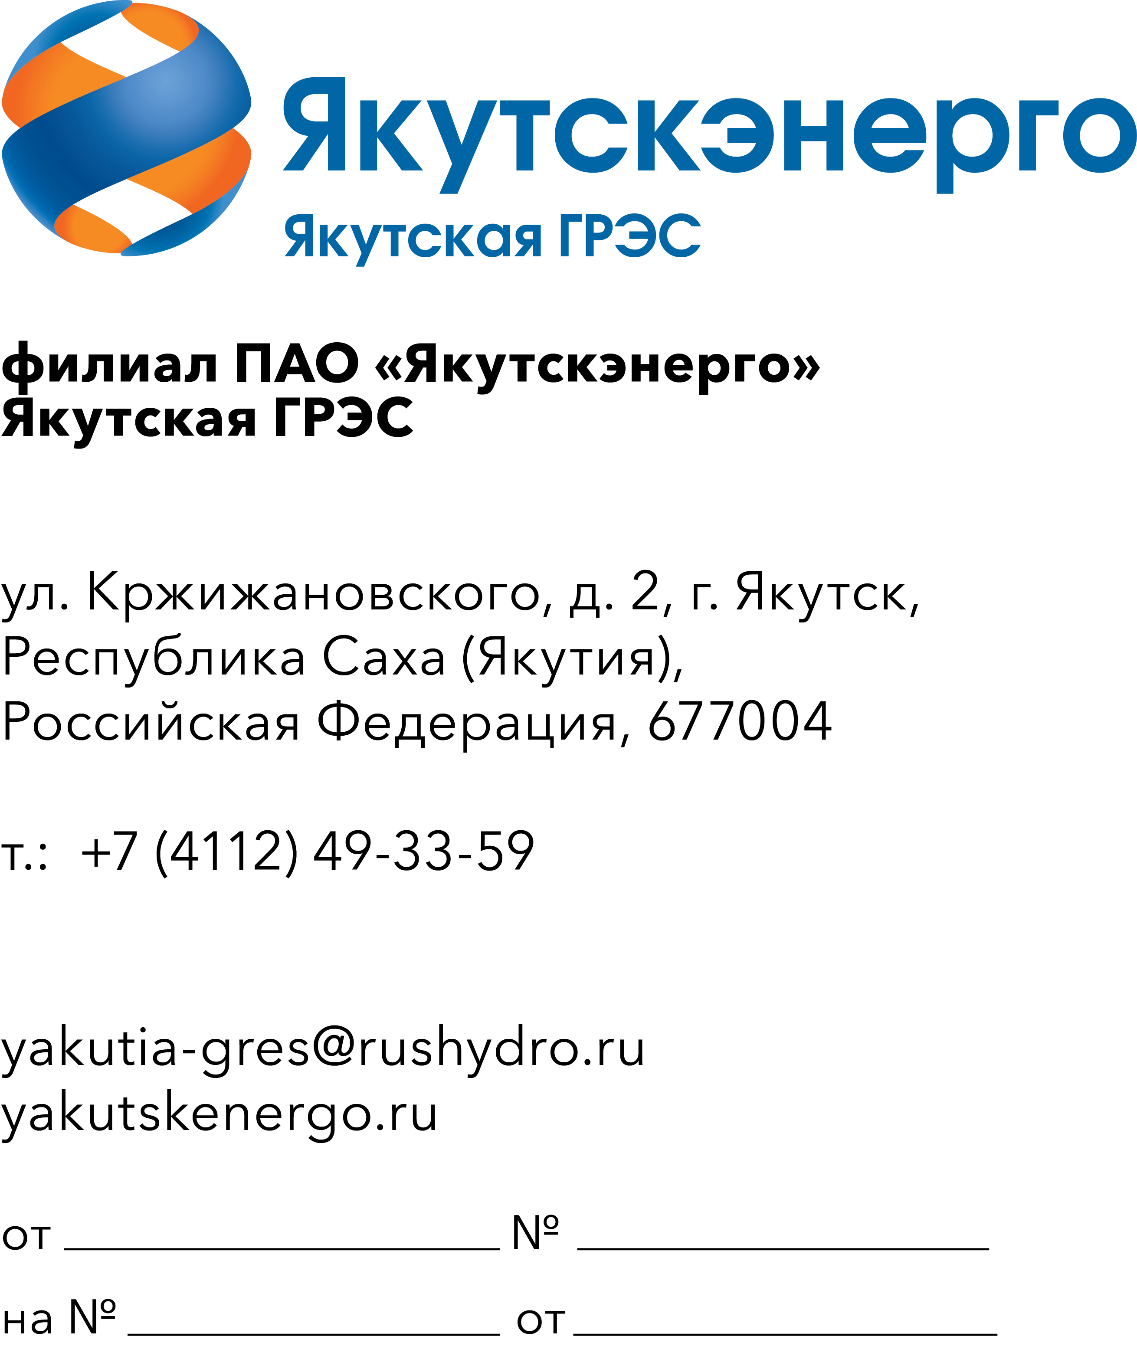
 |  |  |  | Потенциальным участникам

ОКПД2 25.73.60.190 Инструмент шансовый для нужд Якутской ГРЭС-1,2

 |  | Требования к продукции

 | Требования к объемам и срокам поставки
 | Перечень и объем закупаемой продукции (представлены в таблице 1).

 | Таблица 1. Перечень и объем закупаемой продукции

 | № п/п | Наименование продукции | Техническое описание | Единица измерения | Количество | ОКПД2 | Применение законодательства о национальном режиме

 | 1 | 2 | 3 | 4 | 5 | 6 | 7
 |  | Якутская ГРЭС |  |  | 172
 | 1 | Вилы 4-х рогие стальные с деревянным черенком | Кол-во зубьев: 4; Материал основания: сталь; Материал черенка: дерево; Габаритные размеры: 1400*210*310 мм; Вес: 1.5 кг. | шт | 3 | 25.99.29.130 | Установлен режим преимущества закупки российской продукции
 | 2 | Грабли витые с черенком Сибртех 16 зубьев 420мм | Кол-во зубцов: 16 шт; Материал зубцов: сталь; Материал черенка: дерево; Ширина рабочей части: 420мм; Общая длина: 1300мм.. | шт | 12 | 25.99.29.130 | Установлен режим преимущества закупки российской продукции
 | 3 | Грабли садовые ручные 320мм двухкомпонентная рукоятка 5 зубцов | Грабли садовые ручные 320мм двухкомпонентная рукоятка 5 зубцов | шт | 5 | 25.99.29.130 | Установлен режим преимущества закупки российской продукции
 | 4 | Лопата снеговая Гамма-Пласт GPLP001 полимерная 475х1400х405мм | Материал черенка:алюминий.Материал корпуса:поликарбонат.Ручка силы:нет.С металлической планкой:нет.Общая длина:1420 мм.Длина рабочей части:400 мм | шт | 58 | 25.99.29.120 | Установлен режим преимущества закупки российской продукции
 | 5 | Лопата снегоуборочная без черенка Лопатофф стальная оцинкованная 430х330мм D38мм | Длина предмета 43 см,Ширина предмета 33 см | шт | 30 | 25.99.29.120 | Установлен режим преимущества закупки российской продукции
 | 6 | Лопата снегоуборочная с черенком Finland 1943-Ч пластик/алюминий | с черенком 1/1 Finland | шт | 15 | 25.99.29.120 | Установлен режим преимущества закупки российской продукции
 | 7 | Скрепер для уборки снега Эталон Original поликарбонат 800х450х1350мм | бщая длина:1350 мм.Длина рабочей части:450 мм.Ширина рабочей части:800 мм.Материал корпуса:поликарбонат.Материал черенка:сталь.С металлической планкой:нет | шт | 17 | 25.99.29.120 | Установлен режим преимущества закупки российской продукции
 | 8 | Черенок для лопат/вил деревянный высший сорт 40х1300мм | Длина 1300 мм,Материал дерево Диаметр и тип крепления для ручки/черенка 40 мм | шт | 5 | 16.29.14.191 | Установлен режим преимущества закупки российской продукции
 | 9 | Черенок для лопаты деревянный 40мм 1.2м | Тип черенок/ручка, Длина 1200 мм, Материал дерево, Диаметр и тип крепления для ручки/черенка 40 мм | шт | 15 | 16.29.14.191 | Установлен режим преимущества закупки российской продукции
 | 10 | Черенок для щетки деревянный 25х1700мм | Длина: 1700 мм; Диаметр: 25 мм; Материал: дерево | шт | 12 | 16.29.14.191 | Установлен режим преимущества закупки российской продукции
 |  | Якутская ГРЭС-2 |  |  | 10
 | 11 | Лопата снеговая Гамма-Пласт GPLP001 полимерная 475х1400х405мм | Материал черенка:алюминий.Материал корпуса:поликарбонат.Ручка силы:нет.С металлической планкой:нет.Общая длина:1420 мм.Длина рабочей части:400 мм | шт | 10 | 25.99.29.120 | Установлен режим преимущества закупки российской продукции
 |  |  |  | Итого: | 182

 | Исп.: Главный специалист ГМТС |  | Доставка в течение 60 календарных дней с даты подписания договора до г. Якутска
 | И.Ю. Львова, тел. 49-34-78
 | Email: lvovaiyu@rushydro.ru

